2-4-1_素材生産量の移り変わり（樹種別）
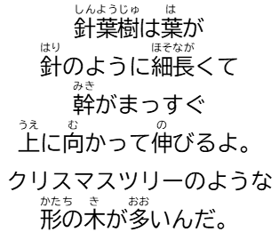
(立方メートル)
【図１】素材生産量の移り変わり（樹種別：滋賀県）
■素材生産量の移り変わり（樹種別）
 |  |  |  |  |  |  | (単位：立方メートル)
 |  | 針葉樹 |  |  |  |  | 計
 | 滋賀県 | まつ | すぎ | ひのき | その他 | 広葉樹
 | 平成27年 (2015) | 2000 | 32000 | 10000 | - | 10000 | 54000
 | 28 (2016) | 3000 | 34000 | 20000 | - | 18000 | 76000
 | 29 (2017) | 5000 | 42000 | 25000 | 1000 | 15000 | 88000
 | 30 (2018) | 2000 | 41000 | 21000 | - | 12000 | 76000

 | 令和元年 (2019) | 0 | 41000 | 12000 | - | 10000 | 63000
 | ２ (2020) | 0 | 41000 | 9000 | 0 | 9000 | 59000
 | ３ (2021) | 0 | 40000 | 8000 | 9000 | 15000 | 72000
 | ４ (2022) | 3000 | 34000 | 11000 | 5000 | 12000 | 65000
0
 | ５ (2023) | 3000 | 54000 | 14000 | 6000 | 20000 | 97000
 | ６ (2024) | 2000 | 28000 | 14000 | - | 2000 | 46000

【図２】素材生産量の移り変わり（樹種別：全国）
(立方メートル)
 |  | 針葉樹 |  |  |  |  | 計
 | 全国 | まつ | すぎ | ひのき | その他 | 広葉樹
 | 平成27年 (2015) | 4047000 | 11226000 | 2364000 | 170000 | 2236000 | 20049000
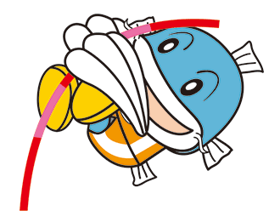
 | 28 (2016) | 4003000 | 11848000 | 2460000 | 153000 | 2188000 | 20660000
 | 29 (2017) | 4021000 | 12276000 | 2762000 | 198000 | 2153000 | 21408000
0
 | 30 (2018) | 3994000 | 12532000 | 2771000 | 165000 | 2178000 | 21640000
 | 令和元年 (2019) | 4006000 | 12736000 | 2966000 | 168000 | 2007000 | 21883000
 | ２ (2020) | 3510000 | 11663000 | 2722000 | 142000 | 1845000 | 19882000
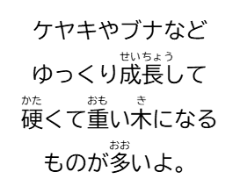
 | ３ (2021) | 3712000 | 12917000 | 3079000 | 380000 | 1759000 | 21847000
 | ４ (2022) | 3921000 | 13238000 | 2971000 | 256000 | 1696000 | 22082000
0
 | ５ (2023) | 3572000 | 11917000 | 3176000 | 257000 | 1721000 | 20643000
資料：「木材統計」農林水産省 | ６ (2024) | 3425000 | 11728000 | 3019000 | 229000 | 1371000 | 19772000
※「-」は事実のないもの、「0」は事実はあるが1000立方メートルに満たないものです。 |  |  |  |  | ※表示未満の数値が四捨五入されているため合計値と内訳の計が一致しないことがあります。

2-4-2_素材生産量の移り変わり（用途別）
【図１】素材生産量の移り変わり（用途別：滋賀県）
(立方メートル)
■素材生産量の移り変わり（用途別）
 |  |  |  |  | (単位：立方メートル)
 | 滋賀県 | 製材用 | 合板用 | 木材チップ用 | 計

 | 平成27年 (2015) | 21000 | 9000 | 24000 | 54000
 | 28 (2016) | 22000 | 9000 | 45000 | 76000
 | 29 (2017) | 23000 | 15000 | 50000 | 88000
 | 30 (2018) | 23000 | 15000 | 38000 | 76000
 | 令和元年 (2019) | 24000 | 15000 | 24000 | 63000

 | ２ (2020) | 16000 | 18000 | 25000 | 59000
 | ３ (2021) | 15000 | 14000 | 43000 | 72000
 | ４ (2022) | 14000 | 15000 | 36000 | 65000
0
 | ５ (2023) | 15000 | 14000 | 68000 | 97000
 | ６ (2024) | 21000 | 16000 | 9000 | 46000


(立方メートル)
【図２】素材生産量の移り変わり（用途別：全国）
 | 全国 | 製材用 | 合板用 | 木材チップ用 | 計
 | 平成27年 (2015) | 12004000 | 3356000 | 4689000 | 20049000
 | 28 (2016) | 12182000 | 3682000 | 4796000 | 20660000
 | 29 (2017) | 12632000 | 4122000 | 4654000 | 21408000

 | 30 (2018) | 12563000 | 4492000 | 4585000 | 21640000
0
 | 令和元年 (2019) | 12875000 | 4745000 | 4263000 | 21883000
 | ２ (2020) | 11615000 | 4195000 | 4072000 | 19882000
 | ３ (2021) | 12861000 | 4661000 | 4325000 | 21847000
 | ４ (2022) | 12937000 | 4912000 | 4233000 | 22082000
0
 | ５ (2023) | 12267000 | 3909000 | 4467000 | 20643000
 | ６ (2024) | 11958000 | 3944000 | 3870000 | 19772000
 | 資料：「木材統計」農林水産省

